Sheet1
入库清单 |  |  |  |  | 箱单信息
地址：（CZ3187）广东省东莞市凤岗镇五联村科研路9号 收件人：（CZ3187） 联系电话：18922869479 |  |  | 客户代码:CZ3187
 |  |  | 运输方式:TIR卡航

 |  |  | CZ3187-0611-13

序号 | 产品信息 | 外箱箱唛 |  | 数量 | 图片 | 重量 | 体积 | 产品名 | 材质
1 | 34595-Y07U0002-A01 三层头盔架 申购：PR2606110047 | CZ3187-0611-13-1 |  | 5 | 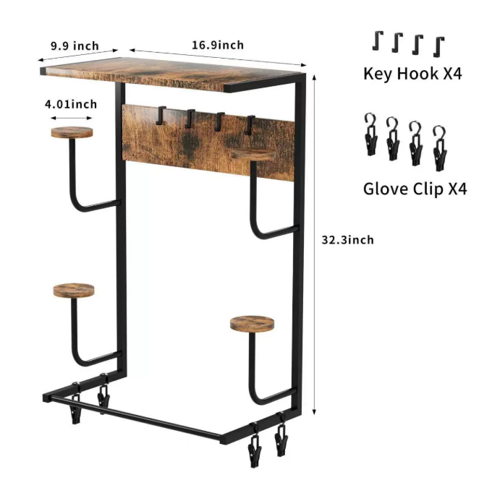 | 120 | 0.49 | 三层头盔架 | 金属
 |  | CZ3187-0611-13-2 |  | 5
 |  | CZ3187-0611-13-3 |  | 5
 |  | CZ3187-0611-13-4 |  | 5
 |  | CZ3187-0611-13-5 |  | 5
 |  | CZ3187-0611-13-6 |  | 5
2 | 41604-Y07U0001-A01 单头盔架 申购：PR2606110048 | CZ3187-0611-13-7 |  | 10 | 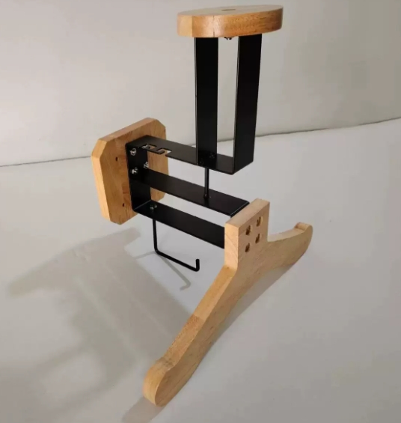 | 39 | 0.15 | 单头盔架 | 金属
 |  | CZ3187-0611-13-8 |  | 10
 |  | CZ3187-0611-13-9 |  | 10

 |  |  |  |  |  | 总重量 | 总体积 | 密度
 |  |  |  |  |  | 159 | 0.64 | 248.44

